Bug report
# | Summary | Severity | Steps To Reproduce | Actual result | Expected result | Attachment
1 | Додається пустий запис до списку при натисненні кнопки "Add to list" | Не повинно додаватись пустих записів до списку при натисненні кнопки "Add to list" | 1. Запустити додаток "ListBoxer" 2. Натиснути кнопку "Add to list" 3. Звернути увагу на кількість записів у пункті "Records in list" | Кількість записів у пункті "Records in list" збільшується | Кількість записів у пункті "Records in list" не змінюється | 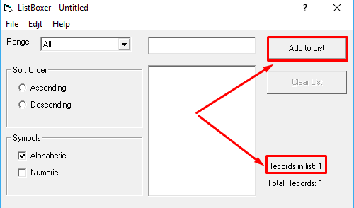
2 | Некоректне відображення результатів сортування введених числових даних при встановленому перемикачі "Descending" | Введені числа повинні бути відсортовані за спаданням при встановленому перемикачі "Descending" | 1. Запустити додаток "ListBoxer" 2. У групі "Symbols" активувати checkbox "Numeric" 3. Додати поступово декілька чисел до списку 3. Активувати перемикач "Descending" 4. Звернути увагу на результат сортування | Введені числа відсортовані неправильно за спаданням | Введені числа відсортовані правильно за спаданням | 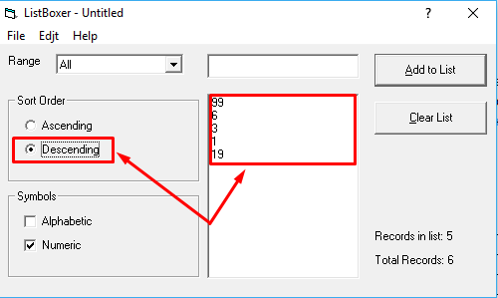
3 | Помилка в написі пункту меню "Edjt" | Назва пункту меню "Edit" | 1. Запустити додаток "ListBoxer" 2. Звернути увагу на напис пункту меню "Edjt" | Назва пункту меню "Edjt" | Назва пункту меню "Edit" | 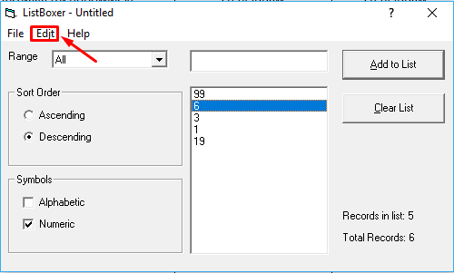
4 | Версія програми не відповідає специфікації | Версія програми 1.98 | 1. Запустити додаток "ListBoxer" 2. У пункті меню "Help" обрати підпункт "About ListBoxer…" 3. Звернути увагу на версію програми | Версія програми 1.89 | Версія програми 1.98 | 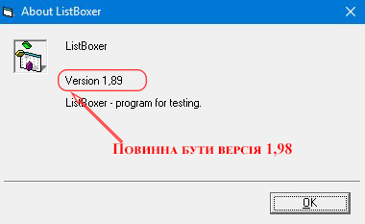
5 | При додаванні до списку лише одного значення кнопка "Clear List" не активна | Кнопка "Clear List" активна | 1. Запустити додаток "ListBoxer" 2. Додати в поле вводу число "10000" 3. Натиснути кнопку "Add to list" 4. Звернути увагу на стан кнопки "Clear List" | Кнопка "Clear List" не активна | Кнопка "Clear List" активна | 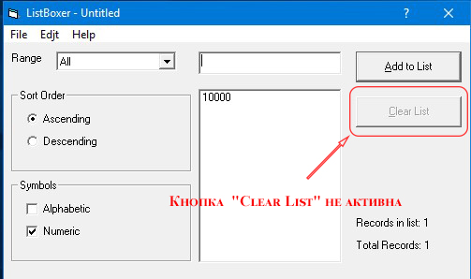
6 | Програма дозволяє внести до спису число "10000" | Число "10000" не повинно бути додане до списку | 1. Запустити додаток "ListBoxer" 2. Додати в поле вводу число "10000" 3. Натиснути кнопку "Add to list" 4. Звернути увагу що число "10000" додано до списку | В списку з'явилось число "10000" | Число "10000" не повинно бути додане до списку | 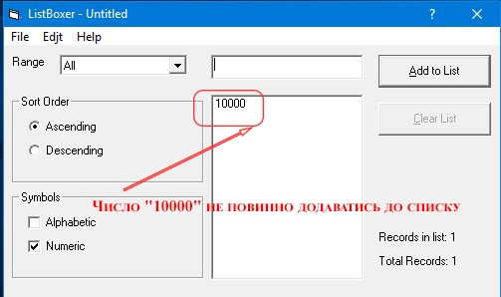
7 | Відсутня інструкція користувача у пункті "Help" після вибору підпункту "Contents…" | Інструкція користувача доступна | 1. Запустити додаток "ListBoxer" 2. У пункті меню "Help" обрати підпункт "Contents…" 3. Звернути увагу на зміст інформації у вкладці, що відкрилась | Інструкція користувача відсутня | Інструкція користувача доступна | 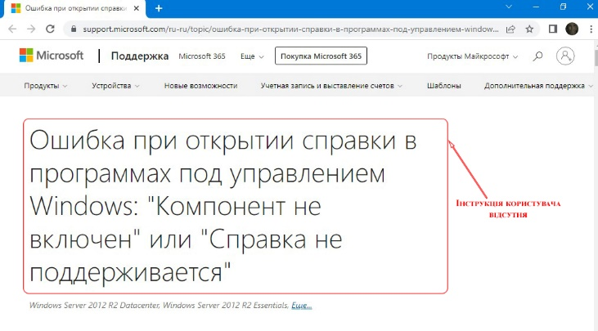
8 | Елемент керування "Ascending" не надає змоги відображати вміст чисел у списку в порядку зростання | Елемент керування "Ascending" надає змоги відображати вміст чисел у списку в порядку зростання | 1. Запустити додаток "ListBoxer" 2. Обрано фільтр «All» 3. У групі "Symbols" активувати checkbox "Numeric" 4. Додати до списку числа: 12, 82, 136, 217, 2022 5.3. Активувати перемикач "Ascending" 4. Звернути увагу на результат сортування | Введені числа відсортовані неправильно за зростанням | Введені числа відсортовані правильно за зростанням | 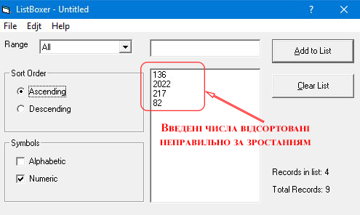
9 | Елемент керування "Ascending" не надає змоги відображати вміст слів у списку в порядку зростаючої послідовності | Елемент керування "Ascending" не надає змоги відображати вміст слів у списку в порядку зростаючої послідовності | 1. Запустити додаток "ListBoxer" 2. Обрано фільтр «All» 3. У групі "Symbols" активувати checkbox "Alphabetic" 4. Додати до списку числа: And, caT, KoaLa, Rabbit, zebRa 5. Активувати перемикач "Ascending" 6. Звернути увагу на результат сортування | Введені слова відсортовані неправильно за зростанням | Введені слова відсортовані правильно за зростанням | 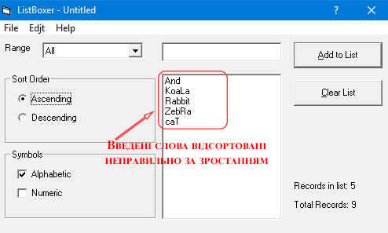
10 | Елемент керування "Descending" не надає змоги відображати вміст слів у списку в порядку зростаючої послідовності | Елемент керування "Descending" надає змоги відображати вміст слів у списку в порядку зростаючої послідовності | 1. Запустити додаток "ListBoxer" 2. Обрано фільтр «All» 3. У групі "Symbols" активувати checkbox "Alphabetic" 4. Додати до списку числа: And, caT, KoaLa, Rabbit, zebRa 5. Активувати перемикач "Descending" 6. Звернути увагу на результат сортування | Введені слова відсортовані неправильно за спаданням | Введені слова відсортовані правильно за спаданням | 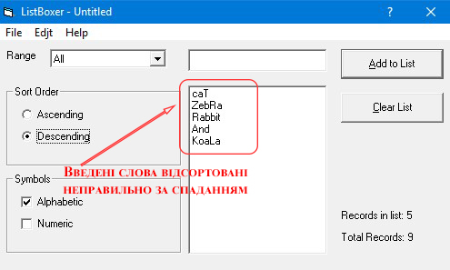
11 | Специфікація до програми має неточність неточність назв елементів керування | двома елементами керування, об'єднаними в групу «Sort Order» | 1. Відкрити специфікацію ListBoxer.docx 2. Звернути увагу на пункт: "Інформація, що відображається у списку, відсортована за зростанням (Ascending) або спаданням (Descending). Вибір порядку сортування проводиться двома елементами керування option і button, об'єднаними в групу «Sort Order» і розташованими з лівого боку форми. Числа у списку сортуються як символьні рядки." | двома елементами керування option і button, об'єднаними в групу «Sort Order» | двома елементами керування, об'єднаними в групу «Sort Order»
12 | Специфікація до програми відсутня інформація про пункт меню "File" | Специфікація повинна мати інформацію про пункт меню "File" | 1. Відкрити специфікацію ListBoxer.docx 2. Звернути увагу на відсутність інформація про пункт меню "File" | інформація про пункт меню "File" відсутня | інформація про пункт меню "File" присутня

